Lambda Config
Konfiguracja Pamięciowa Lambda
N | Lambda 128MB | Lambda 512MB | Lambda 1024MB
0 | 155 | 142 | 141
5000 | 141 | 146 | 145 | Mediana
10000 | 138 | 174 | 156 | 970 | 333 | 226
15000 | 141 | 223 | 183 | Średnia
20000 | 149 | 180 | 188 | 1036.8308458 | 347.68159204 | 228.3681592
25000 | 160 | 198 | 168
30000 | 205 | 193 | 187
35000 | 176 | 236 | 167
40000 | 173 | 152 | 192 | Pamięć | Maksymalna odp. (ms) | Średnia odp. (ms) | Mediana (ms)
45000 | 175 | 143 | 179 | 128mb | 2461 | 1036.83 | 970
50000 | 204 | 233 | 143 | 512mb | 615 | 347.69 | 333
55000 | 233 | 144 | 180 | 1024mb | 390 | 228.37 | 226
60000 | 222 | 153 | 190
65000 | 276 | 145 | 236
70000 | 248 | 151 | 204
75000 | 221 | 158 | 164 | Pamięć -> Pamięć | Procentowe skrócenie czasu odpowiedzi
80000 | 239 | 155 | 152 | 128mb -> 512mb | 66%
85000 | 223 | 146 | 150 | 128mb -> 1024mb | 78%
90000 | 263 | 155 | 152 | 512mb -> 1024mb | 34%
95000 | 242 | 154 | 152
100000 | 243 | 160 | 150
105000 | 250 | 153 | 151 |  | 2461 | 615 | 390
110000 | 290 | 153 | 153
115000 | 265 | 152 | 151
120000 | 267 | 176 | 150
125000 | 297 | 154 | 154
130000 | 292 | 174 | 155
135000 | 381 | 163 | 154
140000 | 354 | 173 | 173
145000 | 321 | 173 | 164
150000 | 351 | 175 | 159
155000 | 368 | 190 | 169
160000 | 352 | 192 | 165
165000 | 375 | 172 | 165
170000 | 383 | 178 | 160
175000 | 392 | 193 | 165
180000 | 408 | 191 | 155
185000 | 461 | 194 | 169
190000 | 425 | 193 | 188
195000 | 422 | 193 | 167
200000 | 431 | 220 | 213
205000 | 475 | 190 | 167
210000 | 492 | 198 | 163
215000 | 447 | 333 | 174
220000 | 520 | 201 | 167
225000 | 516 | 201 | 163
230000 | 471 | 197 | 169
235000 | 467 | 212 | 168
240000 | 541 | 215 | 169
245000 | 509 | 215 | 183
250000 | 497 | 231 | 185
255000 | 687 | 218 | 190
260000 | 564 | 235 | 174
265000 | 563 | 256 | 170
270000 | 575 | 225 | 174
275000 | 546 | 232 | 175
280000 | 587 | 253 | 187
285000 | 587 | 233 | 186
290000 | 947 | 251 | 186
295000 | 625 | 232 | 187
300000 | 632 | 235 | 207
305000 | 626 | 234 | 186
310000 | 620 | 237 | 188
315000 | 626 | 234 | 191
320000 | 672 | 237 | 185
325000 | 705 | 285 | 178
330000 | 691 | 253 | 189
335000 | 661 | 256 | 186
340000 | 704 | 254 | 192
345000 | 680 | 257 | 188
350000 | 710 | 256 | 190
355000 | 740 | 255 | 191
360000 | 709 | 268 | 193
365000 | 742 | 286 | 220
370000 | 707 | 269 | 197
375000 | 761 | 275 | 204
380000 | 792 | 276 | 203
385000 | 758 | 289 | 206
390000 | 774 | 279 | 200
395000 | 749 | 293 | 211
400000 | 770 | 291 | 205
405000 | 822 | 294 | 207
410000 | 795 | 321 | 219
415000 | 888 | 303 | 212
420000 | 863 | 291 | 256
425000 | 825 | 311 | 208
430000 | 871 | 295 | 210
435000 | 878 | 314 | 210
440000 | 867 | 298 | 211
445000 | 904 | 296 | 209
450000 | 892 | 308 | 217
455000 | 896 | 299 | 209
460000 | 964 | 316 | 215
465000 | 931 | 315 | 212
470000 | 922 | 313 | 219
475000 | 961 | 315 | 224
480000 | 967 | 333 | 217
485000 | 962 | 333 | 217
490000 | 909 | 326 | 219
495000 | 954 | 331 | 226
500000 | 983 | 346 | 217
505000 | 970 | 329 | 226
510000 | 1012 | 331 | 229
515000 | 1020 | 343 | 230
520000 | 1031 | 344 | 227
525000 | 1041 | 336 | 231
530000 | 2461 | 354 | 230
535000 | 1204 | 336 | 225
540000 | 1028 | 354 | 230
545000 | 1196 | 366 | 233
550000 | 1044 | 349 | 351
555000 | 1080 | 356 | 229
560000 | 1102 | 355 | 231
565000 | 1090 | 367 | 235
570000 | 1126 | 376 | 232
575000 | 1158 | 356 | 234
580000 | 1119 | 360 | 231
585000 | 1154 | 400 | 252
590000 | 1170 | 375 | 233
595000 | 1180 | 374 | 243
600000 | 1124 | 369 | 237
605000 | 1270 | 470 | 306
610000 | 1165 | 374 | 250
615000 | 1200 | 392 | 241
620000 | 1190 | 390 | 251
625000 | 1293 | 415 | 245
630000 | 1242 | 398 | 263
635000 | 1372 | 396 | 247
640000 | 1225 | 395 | 245
645000 | 1255 | 391 | 250
650000 | 1273 | 417 | 247
655000 | 1288 | 396 | 249
660000 | 1268 | 412 | 252
665000 | 1286 | 393 | 249
670000 | 1302 | 412 | 254
675000 | 1363 | 442 | 250
680000 | 1316 | 410 | 253
685000 | 1303 | 414 | 251
690000 | 1407 | 413 | 257
695000 | 1361 | 427 | 257
700000 | 1325 | 429 | 255
705000 | 1362 | 468 | 258
710000 | 1376 | 449 | 269
715000 | 1393 | 431 | 257
720000 | 1400 | 428 | 257
725000 | 1400 | 432 | 265
730000 | 1403 | 471 | 259
735000 | 1437 | 470 | 267
740000 | 1460 | 474 | 266
745000 | 1429 | 469 | 268
750000 | 1447 | 472 | 273
755000 | 1496 | 472 | 269
760000 | 1476 | 495 | 274
765000 | 1473 | 472 | 272
770000 | 1517 | 476 | 272
775000 | 1523 | 488 | 276
780000 | 1589 | 479 | 267
785000 | 1512 | 493 | 271
790000 | 1599 | 489 | 275
795000 | 1508 | 515 | 270
800000 | 1531 | 489 | 282
805000 | 1557 | 493 | 274
810000 | 1558 | 509 | 277
815000 | 1595 | 515 | 272
820000 | 1723 | 511 | 287
825000 | 1723 | 513 | 289
830000 | 1729 | 512 | 284
835000 | 1728 | 513 | 290
840000 | 1754 | 510 | 286
845000 | 1747 | 532 | 291
850000 | 1744 | 525 | 286
855000 | 1953 | 539 | 291
860000 | 1785 | 514 | 286
865000 | 1811 | 514 | 286
870000 | 1827 | 533 | 286
875000 | 1828 | 531 | 290
880000 | 1815 | 533 | 291
885000 | 1838 | 535 | 290
890000 | 1856 | 531 | 292
895000 | 1870 | 534 | 291
900000 | 1847 | 548 | 294
905000 | 1887 | 552 | 298
910000 | 1868 | 549 | 296
915000 | 1904 | 557 | 308
920000 | 1888 | 552 | 375
925000 | 1917 | 550 | 297
930000 | 1900 | 552 | 296
935000 | 1895 | 572 | 304
940000 | 1996 | 570 | 300
945000 | 1997 | 569 | 310
950000 | 2347 | 572 | 390
955000 | 2018 | 573 | 313
960000 | 1962 | 575 | 306
965000 | 1988 | 576 | 313
970000 | 2025 | 592 | 312
975000 | 2051 | 584 | 316
980000 | 2027 | 584 | 315
985000 | 2037 | 607 | 315
990000 | 2125 | 588 | 313
995000 | 2063 | 594 | 326
1000000 | 2064 | 615 | 318

Server vs Serverless(RDS)
Scenario 1

 | Step 1 | Step 2 | Step 3 | Users per second = ups |  |  | Step 1 | Step 2 | Step 3
Workload 1 | 1ups | 1->60ups | 60ups |  |  | Workload 1 | 1ups | 1->60ups | 60ups
Workload 2 | 1ups | 1->120ups | 120ups |  |  | Workload 2 | 1ups | 1->120ups | 120ups
Workload 3 | 120ups | 120->400ups | 400ups |  |  | Workload 3 | 120ups | 120->400ups | 400ups

Step 1 | 1 ups
Step 2 | ramp up from n to m ups in 60 seconds
Step 3 | n ups for 120 seconds

 |  | Server |  |  |  |  |  | Serverless

Scenario 1
Workload 1
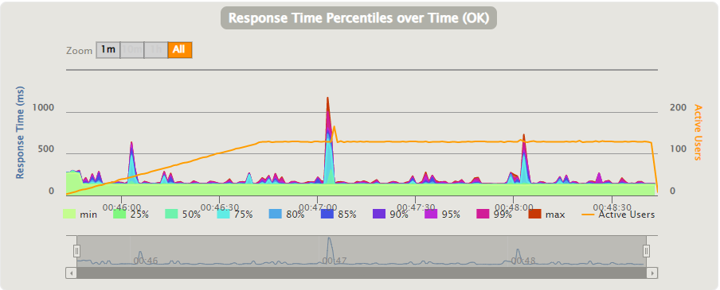
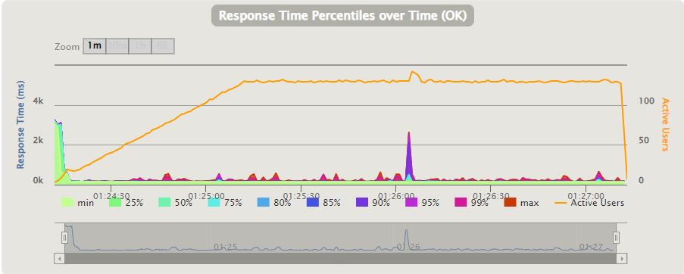

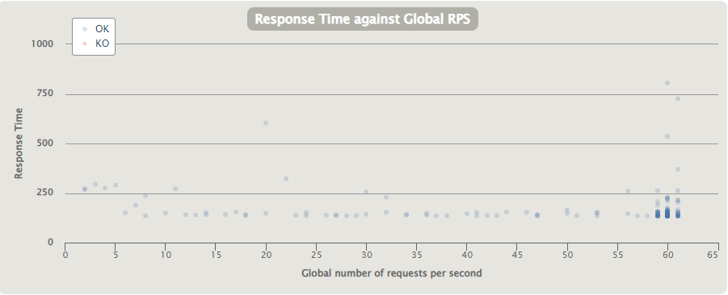
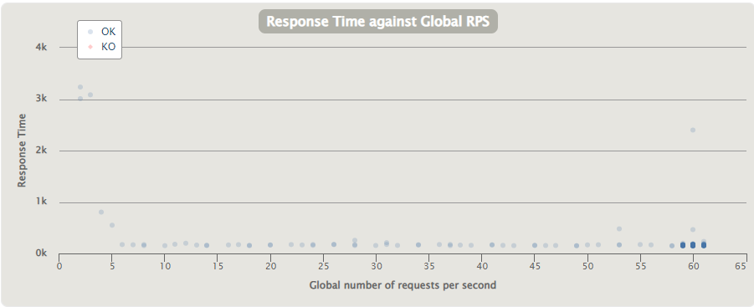

Scenario 1
Workload 2
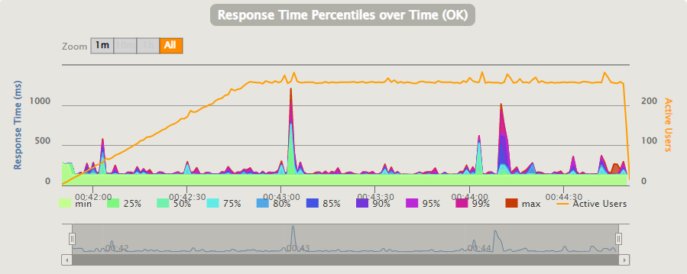
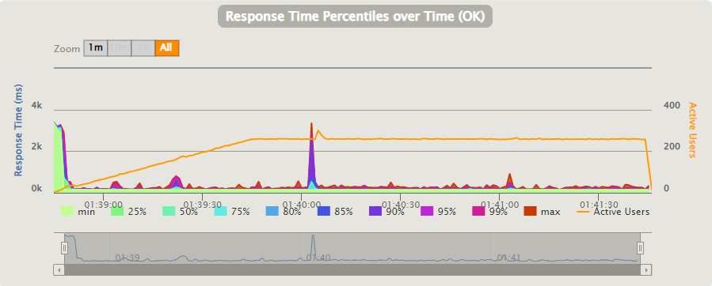

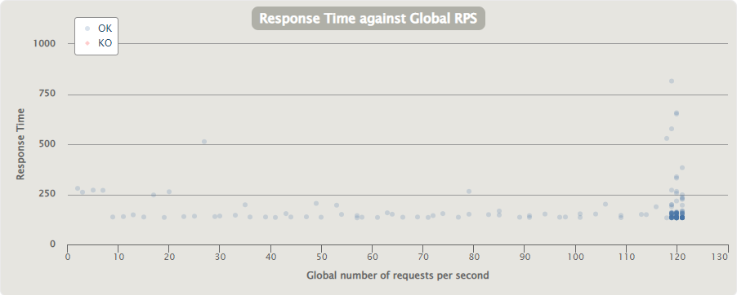
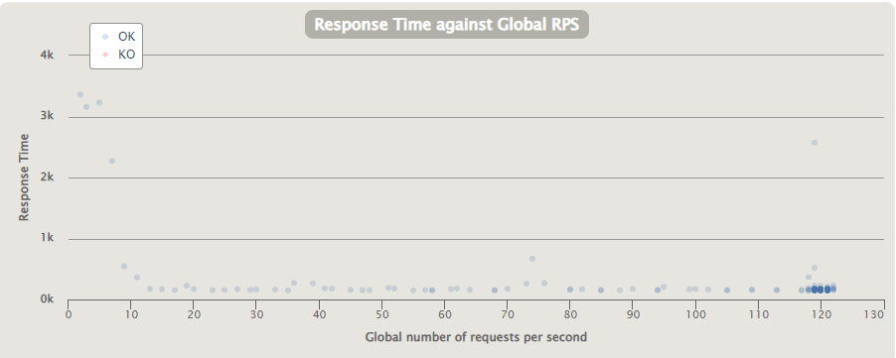

Scenario 1
Workload 3
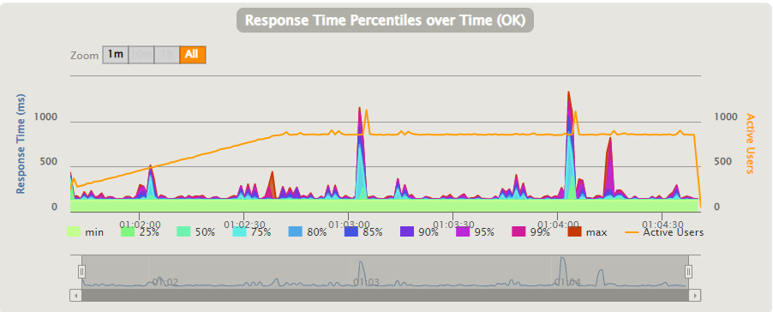
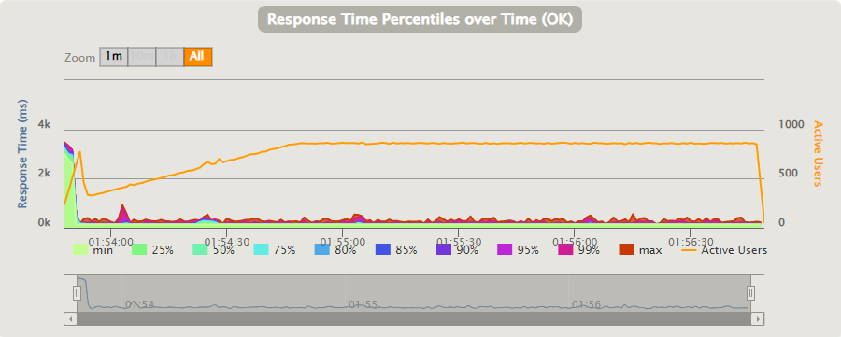

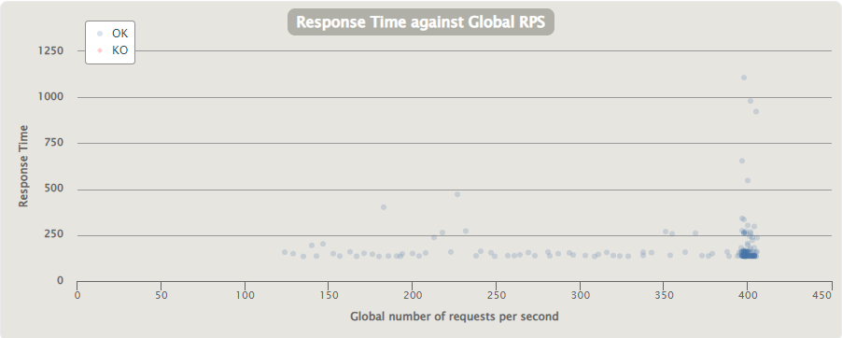
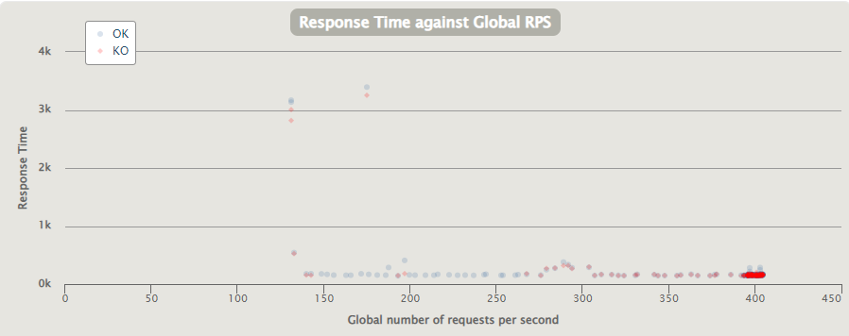

 |  |  |  |  | Powodem tak dużej ilości nie udanych requestów jest error spowodowany za dużą ilością stworzonych połączeń do bazy danych

 |  |  |  |  |  |  |  |  | Są na to trzy rozwiązania:
 |  |  |  |  |  |  | 1. Użycie RDS Proxy
 |  |  |  |  |  |  | 2. Użycie lepszej konfiguracji instancji bazy danych RDS
 |  |  |  |  |  |  | 3. Użycie samoskalującego się serwisu np. NoSQL DynamoDB lub SQL AWS Aurora

Server vs Serverless(DynamoDB)
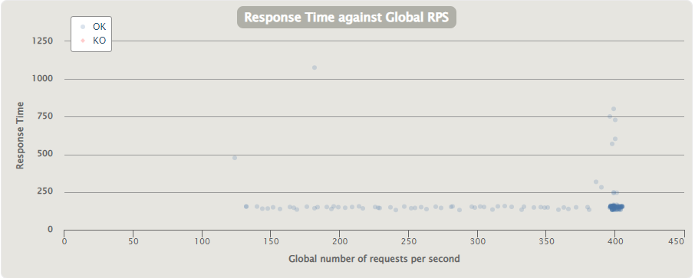
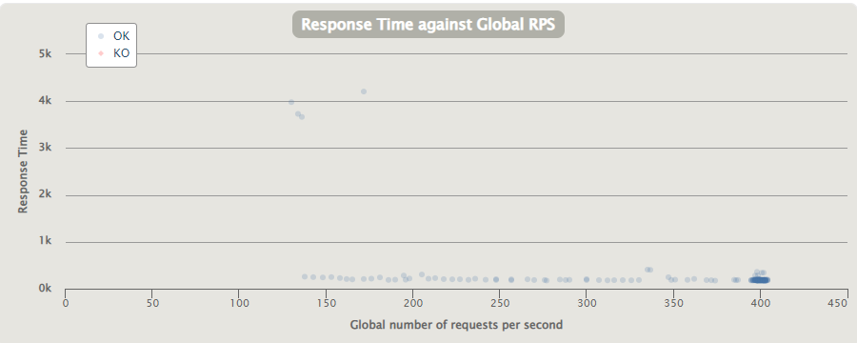
Scenario 1

 | Step 1 | Step 2 | Step 3 | Users per second = ups
Workload 1 | 1ups | 1->60ups | 60ups
Workload 2 | 1ups | 1->120ups | 120ups
Workload 3 | 120ups | 120->400ups | 400ups

Step 1 | 1 ups
Step 2 | ramp up from n to m ups in 60 seconds
Step 3 | n ups for 120 seconds

 |  | Server |  |  | Serverless

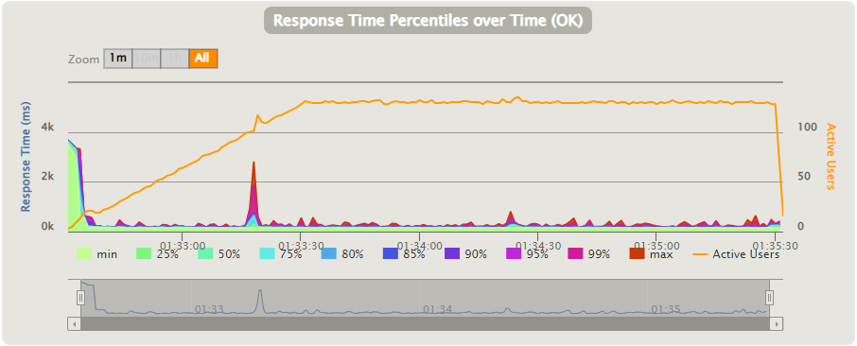
Scenario 1
Workload 1
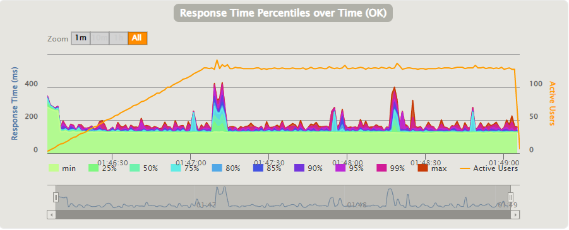

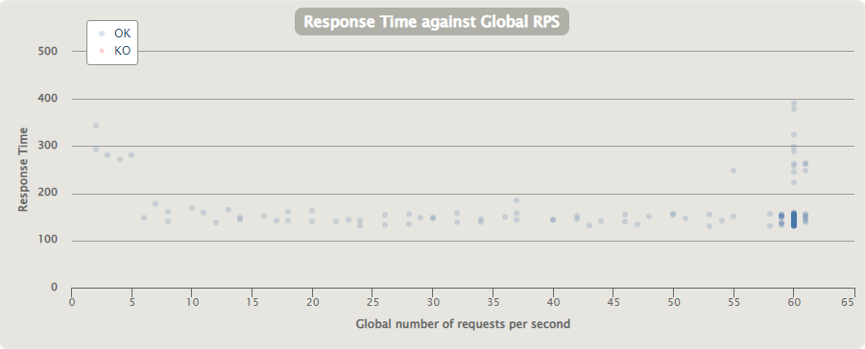
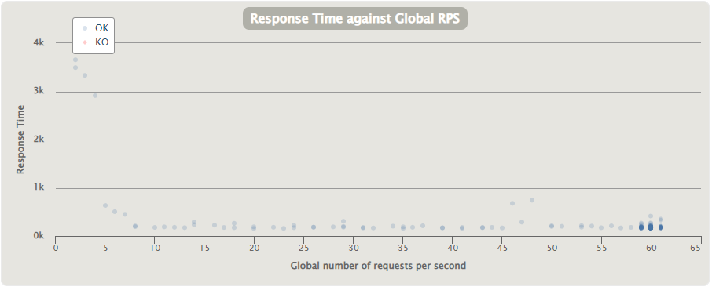

Scenario 1
Workload 2
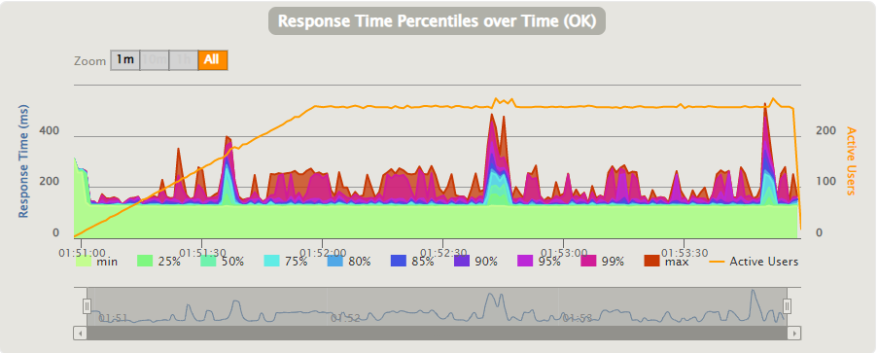
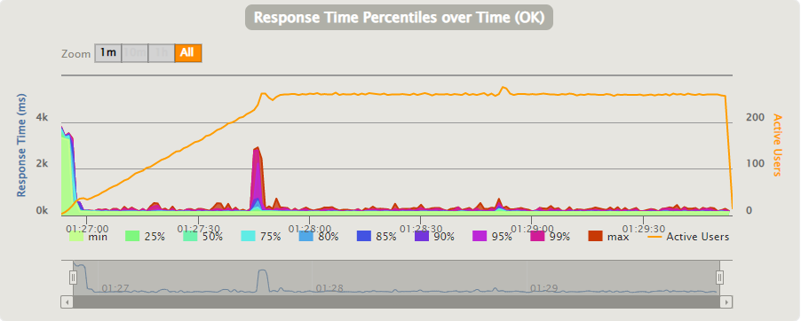

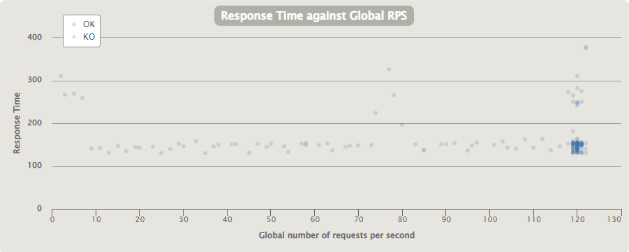


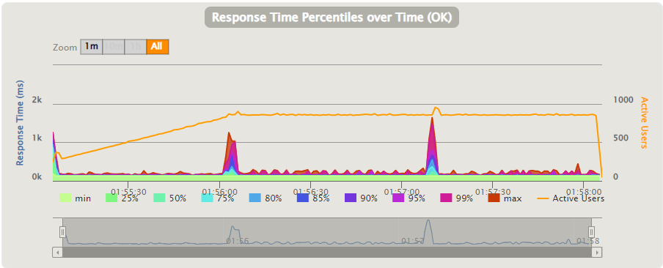
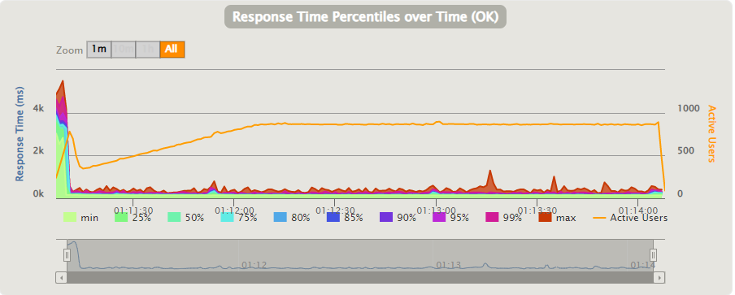
Scenario 1
Workload 3

Cold vs Warm Start
Python Cold Start | Python Warm Start | Java Cold Start | Java Warm Start | Node.js Cold Start | Node.js Warm Start
343 | 137 | 926 | 143 | 431 | 156
346 | 138 | 977 | 142 | 371 | 165
352 | 134 | 1004 | 139 | 400 | 155
356 | 135 | 1013 | 137 | 650 | 177
Node.js Cold vs Warm Start
360 | 169 | 995 | 134 | 430 | 152
Python Cold vs Warm Start
Java Cold vs Warm Start
Python vs Java Warm Start
339 | 161 | 1064 | 136 | 435 | 146
338 | 135 | 998 | 136 | 441 | 138
397 | 140 | 1004 | 135 | 450 | 139
355 | 138 | 1008 | 135 | 376 | 144
340 | 136 | 1070 | 136 | 422 | 225
359 | 135 | 1090 | 249 | 389 | 139
326 | 140 | 1005 | 135 | 418 | 145
356 | 171 | 1046 | 138 | 434 | 143
316 | 165 | 947 | 135 | 420 | 138
354 | 136 | 982 | 135 | 364 | 143
357 | 137 | 1031 | 136 | 434 | 213
606 | 138 | 1060 | 138 | 536 | 140
305 | 135 | 1047 | 137 | 410 | 151
360 | 134 | 972 | 137 | 432 | 137
355 | 139 | 1028 | 134 | 432 | 150
373 | 135 | 1052 | 136 | 441 | 149
375 | 138 | 999 | 139 | 392 | 148
220 | 140 | 1033 | 139 | 444 | 148
393 | 138 | 1058 | 140 | 416 | 139
Python vs Java Cold Start
349 | 138 | 1077 | 136 | 473 | 158
351 | 137 | 1011 | 137 | 383 | 135
400 | 133 | 977 | 137 | 418 | 136
348 | 139 | 962 | 138 | 397 | 160
339 | 137 | 1016 | 134 | 486 | 176
383 | 137 | 1072 | 138 | 492 | 166
348 | 139 | 1070 | 137 | 402 | 157
401 | 138 | 1030 | 136 | 435 | 136
329 | 135 | 995 | 143 | 386 | 141
Python vs Java vs Node.js Warm Start
389 | 135 | 1015 | 134 | 445 | 143
225 | 137 | 978 | 135 | 311 | 146
Python vs Java vs Node.js Cold Start
334 | 183 | 1009 | 136 | 425 | 138
344 | 198 | 959 | 137 | 609 | 159
350 | 146 | 989 | 135 | 413 | 140
348 | 160 | 1038 | 137 | 405 | 139
335 | 177 | 946 | 137 | 422 | 140
373 | 144 | 991 | 188 | 427 | 140
317 | 142 | 1043 | 140 | 473 | 147
309 | 139 | 1036 | 143 | 386 | 142
372 | 142 | 1043 | 135 | 393 | 138
330 | 134 | 1011 | 136 | 359 | 142
330 | 139 | 1025 | 136 | 359 | 141
305 | 137 | 1061 | 139 | 436 | 159
356 | 137 | 990 | 135 | 396 | 145
386 | 137 | 1042 | 135 | 399 | 138
437 | 139 | 1068 | 227 | 414 | 142

Lambda Idle Time
Minutes | Lambda 128mb | Lambda 256mb | Lambda 512mb | Lambda 1024mb | Lambda 2048mb | MAX occurences
1 minuta | 2 | 3 | 2 | 3 | 2 | 240
2 minuty | 2 | 2 | 2 | 2 | 2 | 120
3 minuty | 2 | 2 | 2 | 2 | 2 | 80
4 minuty | 2 | 2 | 2 | 3 | 2 | 60
5 minut | 3 | 3 | 3 | 3 | 3 | 48
6 minut | 39 | 40 | 40 | 40 | 40 | 40
7 minut | 35 | 35 | 35 | 35 | 35 | 35
8 minut | 29 | 30 | 30 | 30 | 30 | 30

Wystąpienia Cold Start

 | Czas | Maksymalna ilość wystąpień
 | 1 minuta | 240
 | 2 minuty | 120
 | 3 minuty | 80
 | 4 minuty | 60
 | 5 minut | 48
 | 6 minut | 40
 | 7 minut | 35
 | 8 minut | 30

Package size
Wpływ wielkości pliku na Cold Start
 | 5MB | 25MB | 50MB | 75MB | 100MB
 | 1052 | 1127 | 1187 | 1331 | 1552
 | 1076 | 1092 | 1199 | 1331 | 1578
 | 1107 | 1124 | 1296 | 1332 | 1608
 | 1047 | 1129 | 1130 | 1390 | 1438
 | 1027 | 1087 | 1290 | 1360 | 1493
 | 1084 | 1178 | 1197 | 1368 | 1476
 | 1032 | 1041 | 1240 | 1323 | 1457
 | 998 | 1171 | 1113 | 1459 | 1577
 | 1183 | 1147 | 1319 | 1374 | 1442
 | 1016 | 1093 | 1307 | 1320 | 1424
 | 1000 | 1135 | 1186 | 1229 | 1335
 | 959 | 1210 | 1110 | 1330 | 1469
 | 1085 | 1179 | 1223 | 1368 | 1522
 | 1064 | 1139 | 1216 | 1326 | 1522
 | 1059 | 1103 | 1152 | 1294 | 1536
 | 1023 | 1165 | 1381 | 1383 | 1472
 | 998 | 1126 | 1120 | 1288 | 1456
 | 966 | 1250 | 1143 | 1447 | 1475
 | 1053 | 1188 | 1245 | 1426 | 1588
 | 1055 | 1112 | 1336 | 1414 | 1403
 | 996 | 1068 | 1265 | 1358 | 1785
 | 1046 | 1093 | 1226 | 1374 | 1410
 | 1010 | 1234 | 1263 | 1310 | 1458
 | 1105 | 1048 | 1332 | 1354 | 1487
 | 1001 | 1182 | 1241 | 1418 | 1523
 | 1028 | 1179 | 1210 | 1302 | 1529
 | 1054 | 1199 | 1309 | 1252 | 1506
 | 910 | 1165 | 1199 | 1271 | 1497
 | 1073 | 1149 | 1318 | 1298 | 1374
 | 1026 | 1147 | 1353 | 1280 | 1444
 | 999 | 1104 | 1204 | 1401 | 1414
 | 1087 | 1161 | 1230 | 1391 | 1495
 | 1064 | 1097 | 1176 | 1366 | 1408
 | 1040 | 1130 | 1133 | 1224 | 1561
 | 960 | 983 | 1302 | 1494 | 1609
 | 1026 | 1085 | 1202 | 1374 | 1560
 | 984 | 1048 | 1112 | 1476 | 1578
 | 1018 | 1142 | 1153 | 1382 | 1448
 | 1087 | 1050 | 1161 | 1450 | 1429
 | 1035 | 1205 | 1273 | 1456 | 1580
 | 1061 | 1181 | 1205 | 1276 | 1470
 | 1019 | 1106 | 1212 | 1312 | 1457
 | 1050 | 1078 | 1135 | 1344 | 1763
 | 1001 | 1207 | 1188 | 1343 | 1674
 | 1049 | 1161 | 1204 | 1362 | 1548
 | 1046 | 1071 | 1174 | 1455 | 1660
 | 1033 | 1087 | 1281 | 1527 | 1690
 | 1021 | 1222 | 1240 | 1416 | 1563
 | 1030 | 1114 | 1255 | 1439 | 1545
 | 1012 | 1099 | 1207 | 1413 | 1675
5MB | 25MB | 50MB | 75MB | 100MB
1052 | 1127 | 1187 | 1331 | 1552
1076 | 1092 | 1199 | 1331 | 1578
1107 | 1124 | 1296 | 1332 | 1608
1047 | 1129 | 1130 | 1390 | 1438
1027 | 1087 | 1290 | 1360 | 1493
1084 | 1178 | 1197 | 1368 | 1476
1032 | 1041 | 1240 | 1323 | 1457
998 | 1171 | 1113 | 1459 | 1577
1183 | 1147 | 1319 | 1374 | 1442
1016 | 1093 | 1307 | 1320 | 1424
1000 | 1135 | 1186 | 1229 | 1335
959 | 1210 | 1110 | 1330 | 1469
1085 | 1179 | 1223 | 1368 | 1522
1064 | 1139 | 1216 | 1326 | 1522
1059 | 1103 | 1152 | 1294 | 1536
1023 | 1165 | 1381 | 1383 | 1472
998 | 1126 | 1120 | 1288 | 1456
966 | 1250 | 1143 | 1447 | 1475
1053 | 1188 | 1245 | 1426 | 1588
1055 | 1112 | 1336 | 1414 | 1403
996 | 1068 | 1265 | 1358 | 1785
1046 | 1093 | 1226 | 1374 | 1410
1010 | 1234 | 1263 | 1310 | 1458
1105 | 1048 | 1332 | 1354 | 1487
1001 | 1182 | 1241 | 1418 | 1523
1028 | 1179 | 1210 | 1302 | 1529
1054 | 1199 | 1309 | 1252 | 1506
910 | 1165 | 1199 | 1271 | 1497
1073 | 1149 | 1318 | 1298 | 1374
1026 | 1147 | 1353 | 1280 | 1444
999 | 1104 | 1204 | 1401 | 1414
1087 | 1161 | 1230 | 1391 | 1495
1064 | 1097 | 1176 | 1366 | 1408
1040 | 1130 | 1133 | 1224 | 1561
960 | 983 | 1302 | 1494 | 1609
1026 | 1085 | 1202 | 1374 | 1560
984 | 1048 | 1112 | 1476 | 1578
1018 | 1142 | 1153 | 1382 | 1448
1087 | 1050 | 1161 | 1450 | 1429
1035 | 1205 | 1273 | 1456 | 1580
1061 | 1181 | 1205 | 1276 | 1470
1019 | 1106 | 1212 | 1312 | 1457
1050 | 1078 | 1135 | 1344 | 1763
1001 | 1207 | 1188 | 1343 | 1674
1049 | 1161 | 1204 | 1362 | 1548
1046 | 1071 | 1174 | 1455 | 1660
1033 | 1087 | 1281 | 1527 | 1690
1021 | 1222 | 1240 | 1416 | 1563
1030 | 1114 | 1255 | 1439 | 1545
1012 | 1099 | 1207 | 1413 | 1675

